ENERO
COTIZACIÓN PROPUESTA_TASA_ENMICADOS A3 y A4_31.03.26 |  |  |  |  |  |  |  |  | Credito,Callao | MARGEN GANANCIA, MIN. - S/.150 - PARA PEDIDOS POCOS COMO 30 -50-100 UNID. DE PRODUCTOS ECONOM. (EJM. LAPICEROS, LLAVEROS PLASTICOS) PROMEDIA - S/.400 A 500 - PARA PEDIDOS MAS DE 150 UNID DE PRODCUCTOS COSTO MEDIO-ALTO (EJM. LAPICEROS METALICOS)
Nº | Cód. Artíc. | Artículo | Foto | Cant. | Costo Uni. (S/.) NO. IGV | Tiempo Entrega | Detalles | Costo Total (S/.) NO. IGV | APROBADO | proveedor | Cod. Prod. Prov. | Obseraciones | costo $ | COSTO S/. | % | Resultado | Margen | Total | Cantidad | Costo MUESTRA Unidad | Movilidad | Total Producto | Tipo de Impresión | Costo impresión | Cant Color | Cant Lados | Cantidad por Millar | Costo Impresión | Empaq | Seguro CRT | Total | Costo S/. Sin IGV | I.G.V | TOTAL
1 | ENMICADOS |  | Imagen Referencial | 136 | S/. 12.89 | 5 a 7 días utiles De confirmar Mie 01 Abril 10am para Mie 05 Abril* | ENMICADOS A3 Material: Enmicado 175 micras Impresión en couche 150 gr. Incluye impresión ambos lados Medida : A3 (136 und) Presentacion: Grupal *Arte y diseño debe ser facilitado por el cliente. Para entregar por separado por sede se requiere 1 día más | S/. 1,753.04 |  | KL GRAPHIC Fabiola Cel. 924 278 715 / IMPRESIONES GRAFICAS GENERALES Fredy Cel.925 609 686 / AC GRAF PERU Marco Cel. 922 128 532 | KL GRAPHIC 136 und A3 a S/.6.90 C/U 27 und A4 a S/. 4.30 C/U Incluido IGV Tiempo 2 dias Muetra A3 S/.11.00 A4 S/.7.00 Tiempo 2 dias / IMPRESIONES GRAFICAS GENERALES 136 und A3 a S/. 6.20 +IGV C/U 27 und A4 a S/. 4.80 +IGV C/U Tiempo 7 dias / AC GRAF PERU 136 und A3 a S/.13 +IGV C/U 27 und A4 a S/. 9.00 +IGV C/U Tiempo 3 dias |  |  | S/. 7.30 | 42 | S/. 3.07 | S/. 416.98 | S/. 10.37 | 136 | S/. 10.00 | S/. 100.00 | S/. 1,519.78 | Ya incluye | S/. 60.00 | 1 | 1 | 1 | S/. 60.00 | S/. 7.00 | S/. 31.74 | S/. 1,618.51 | S/. 11.90 | S/. 2.14 | S/. 14.04
2 | ENMICADOS |  | Imagen Referencial | 27 | S/. 11.08 | 5 a 7 días utiles De confirmar Mie 01 Abril 10am para Mie 05 Abril* | ENMICADOS A4 Material: Enmicado 175 micras Impresión en couche 150 gr. Incluye impresión ambos lados Medida :A4 (27 und) Presentacion: Grupal *Arte y diseño debe ser facilitado por el cliente. Para entregar por separado por sede se requiere 1 día más | S/. 299.16 |  | KL GRAPHIC Fabiola Cel. 924 278 715 / IMPRESIONES GRAFICAS GENERALES Fredy Cel.925 609 686 / AC GRAF PERU Marco Cel. 922 128 532 | KL GRAPHIC 136 und A3 a S/.6.90 C/U 27 und A4 a S/. 4.30 C/U Incluido IGV Tiempo 2 dias Muetra A3 S/.11.00 A4 S/.7.00 Tiempo 2 dias / IMPRESIONES GRAFICAS GENERALES 136 und A3 a S/. 6.20 +IGV C/U 27 und A4 a S/. 4.80 +IGV C/U Tiempo 7 dias / AC GRAF PERU 136 und A3 a S/.13 +IGV C/U 27 und A4 a S/. 9.00 +IGV C/U Tiempo 3 dias |  |  | S/. 5.00 | 42 | S/. 2.10 | S/. 56.70 | S/. 7.10 | 27 | S/. 10.00 | S/. 50.00 | S/. 251.70 | Ya incluye | S/. 60.00 | 1 | 1 | 1 | S/. 60.00 | S/. 7.00 | S/. 6.37 | S/. 325.07 | S/. 12.04 | S/. 2.17 | S/. 14.21
(*)Aprobación con formalización mail, OC formal y diseño validado por producción máx Mie 01 Abril, 10am |  |  |  |  |  |  | SUBTOTAL SIN IGV | S/2,052.20 |  |  |  |  |  |  | #REF! |  | #REF! |  |  |  | #REF! |  |  |  |  |  |  |  | #REF! | #REF!

COTIZACIÓN PROPUESTA_TASA_ENMICADOS_31.03.26 |  |  |  |  |  |  |  |  | Credito,Callao | MARGEN GANANCIA, MIN. - S/.150 - PARA PEDIDOS POCOS COMO 30 -50-100 UNID. DE PRODUCTOS ECONOM. (EJM. LAPICEROS, LLAVEROS PLASTICOS) PROMEDIA - S/.400 A 500 - PARA PEDIDOS MAS DE 150 UNID DE PRODCUCTOS COSTO MEDIO-ALTO (EJM. LAPICEROS METALICOS)
Nº | Cód. Artíc. | Artículo | Foto | Cant. | Costo Uni. (S/.) NO. IGV | Tiempo Entrega | Detalles | Costo Total (S/.) NO. IGV |  | proveedor | Cod. Prod. Prov. | Obseraciones | costo $ | COSTO S/. | % | Resultado | Margen | Total | Cantidad | Costo MUESTRA Unidad | Movilidad | Total Producto | Tipo de Impresión | Costo impresión | Cant Color | Cant Lados | Cantidad por Millar | Costo Impresión | Empaq | Seguro CRT | Total | Costo S/. Sin IGV | I.G.V | TOTAL
1 | ENMICADOS |  |  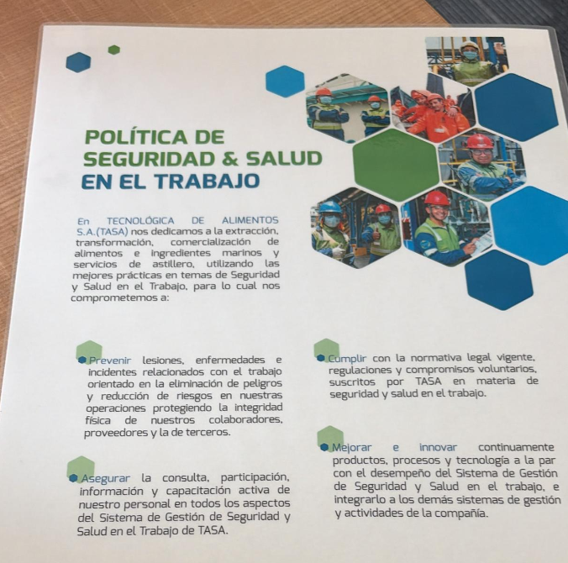 Imagen Referencial | 163 | S/. 12.59 | 5 a 7 días utiles De confirmar Mie 01 Abril 10am para Mie 05 Abril* | ENMICADOS Material: Enmicado 175 micras Impresión en couche 150 gr. Incluye impresión ambos lados Medida : A3 (136 und) - A4 (27 und) Presentacion: Grupal *Arte y diseño debe ser facilitado por el cliente. Para entregar por separado por sede se requiere 1 día más | S/. 2,052.17 |  | KL GRAPHIC Fabiola Cel. 924 278 715 / IMPRESIONES GRAFICAS GENERALES Fredy Cel.925 609 686 / AC GRAF PERU Marco Cel. 922 128 532 | KL GRAPHIC 136 und A3 a S/.6.90 C/U 27 und A4 a S/. 4.30 C/U Incluido IGV Tiempo 2 dias Muetra A3 S/.11.00 A4 S/.7.00 Tiempo 2 dias / IMPRESIONES GRAFICAS GENERALES 136 und A3 a S/. 6.20 +IGV C/U 27 und A4 a S/. 4.80 +IGV C/U Tiempo 7 dias / AC GRAF PERU 136 und A3 a S/.13 +IGV C/U 27 und A4 a S/. 9.00 +IGV C/U Tiempo 3 dias |  |  | S/. 7.53 | 42 | S/. 3.16 | S/. 515.65 | S/. 10.70 | 163 | S/. 30.13 | S/. 150.00 | S/. 1,923.52 | Ya incluye | S/. 60.00 | 1 | 1 | 1 | S/. 60.00 | S/. 7.00 | S/. 39.81 | S/. 2,030.33 | S/. 12.46 | S/. 2.24 | S/. 14.70
(*)Aprobación con formalización mail, OC formal y diseño validado por producción máx Mie 01 Abril, 10am |  |  |  |  |  |  | SUBTOTAL SIN IGV | S/2,052.17 |  |  |  |  |  |  | 4200% |  | S/. 515.65 |  |  |  | S/. 150.00 |  |  |  |  |  |  |  | S/. 7.00 | S/. 39.81

RE COTIZACIÓN PROPUESTA_TASA_POLO MANGA CORTA_19.03.26 |  |  |  |  |  |  |  |  | Credito,Callao | MARGEN GANANCIA, MIN. - S/.150 - PARA PEDIDOS POCOS COMO 30 -50-100 UNID. DE PRODUCTOS ECONOM. (EJM. LAPICEROS, LLAVEROS PLASTICOS) PROMEDIA - S/.400 A 500 - PARA PEDIDOS MAS DE 150 UNID DE PRODCUCTOS COSTO MEDIO-ALTO (EJM. LAPICEROS METALICOS)
Nº | Cód. Artíc. | Artículo | Foto | Cant. | Costo Uni. (S/.) NO. IGV | Tiempo Entrega | Detalles | Costo Total (S/.) NO. IGV | APROBADO | proveedor | Cod. Prod. Prov. | Obseraciones | costo $ | COSTO S/. | % | Resultado | Margen | Total | Cantidad | Costo MUESTRA Unidad | Movilidad | Total Producto | Tipo de Impresión | Costo impresión | Cant Color | Cant Lados | Cantidad por Millar | Costo Impresión | Empaq | Seguro CRT | Total | Costo S/. Sin IGV | I.G.V | TOTAL
1 | POLO MANGA CORTA |  | Imagen Referencial | 30 | S/. 28.90 | (De confirmarse hoy 19 de Marzo entrega Viernes 27) 10 a 12 días utiles | POLO MANGA CORTA Material: Algodón Jersey 30/1 Modelo: Cuello redondo, mangas cortas, cuello tapeteado. Tallas: 30 XL - 90 L = 120 polos Color: Blanco Presentación: Bolsa individual *Incluye 1 logo estampado full color. *Arte y diseño debe ser facilitado por el cliente. | S/. 867.00 |  | M&M CONFECCIONES Magali Cel. 986 273 616 / TEXTIL LA CENTRAL David Cel. 953 106 889 / CONFECCIONES REYES Maricielo Cel. 956 240 802 | M&M CONFECCIONES S/.14.50 Incluido IGV XL: S/. 3.00 Tiempo 8 dias / TEXTIL LA CENTRAL S/.12.00 +IGV XL: S/. 3.00 Tiempo 5 dias / CONGECCIONES REYES S/.17.00 Incluido IGV Tiempo 5 dias Muestra S/.20 |  |  | S/. 15.00 | 69 | S/. 10.35 | S/. 310.50 | S/. 25.35 | 30 | S/. 15.00 | S/. 60.00 | S/. 835.50 | Ya incluye | S/. 0.00 | 1 | 1 | 1 | S/. 0.00 | S/. 10.00 | S/. 21.14 | S/. 866.64 | S/. 28.89 | S/. 5.20 | S/. 34.09
 |  |  |  | 90 | S/. 22.90 |  |  | S/. 2,061.00 |  |  |  |  |  | S/. 12.00 | 70 | S/. 8.40 | S/. 756.00 | S/. 20.40 | 90 | S/. 12.00 | S/. 140.00 | S/. 1,988.00 | Ya incluye | S/. 0.00 | 1 | 1 | 1 | S/. 0.00 | S/. 15.00 | S/. 50.07 | S/. 2,053.08 | S/. 22.81 | S/. 4.11 | S/. 26.92
 |  |  |  |  |  |  | SUBTOTAL SIN IGV | S/2,928.00 |  |  |  |  |  |  | 6950% |  | S/. 1,066.50 |  |  |  | S/. 200.00 |  |  |  |  |  |  |  | S/. 25.00 | S/. 71.21

 |  |  |  | FALSE

COTIZACIÓN PROPUESTA_TASA_POLO MANGA CORTA Y POLO MANGA LARGA_19.03.26 |  |  |  |  |  |  |  |  | Credito,Callao | MARGEN GANANCIA, MIN. - S/.150 - PARA PEDIDOS POCOS COMO 30 -50-100 UNID. DE PRODUCTOS ECONOM. (EJM. LAPICEROS, LLAVEROS PLASTICOS) PROMEDIA - S/.400 A 500 - PARA PEDIDOS MAS DE 150 UNID DE PRODCUCTOS COSTO MEDIO-ALTO (EJM. LAPICEROS METALICOS)
Nº | Cód. Artíc. | Artículo | Foto | Cant. | Costo Uni. (S/.) NO. IGV | Tiempo Entrega | Detalles | Costo Total (S/.) NO. IGV |  | proveedor | Cod. Prod. Prov. | Obseraciones | costo $ | COSTO S/. | % | Resultado | Margen | Total | Cantidad | Costo MUESTRA Unidad | Movilidad | Total Producto | Tipo de Impresión | Costo impresión | Cant Color | Cant Lados | Cantidad por Millar | Costo Impresión | Empaq | Seguro CRT | Total | Costo S/. Sin IGV | I.G.V | TOTAL
1 | POLO MANGA CORTA |  |  Imagen Referencial | 120 | S/. 22.90 | 10 a 12 días utiles | POLO MANGA CORTA Material: Algodón Jersey 30/1 Modelo: Cuello redondo, mangas cortas, cuello tapeteado. Tallas: L Color: Blanco Presentación: Bolsa individual *Incluye 1 logo estampado full color. *Arte y diseño debe ser facilitado por el cliente. | S/. 2,748.00 |  | M&M CONFECCIONES Magali Cel. 986 273 616 / TEXTIL LA CENTRAL David Cel. 953 106 889 / CONFECCIONES REYES Maricielo Cel. 956 240 802 | M&M CONFECCIONES S/.14.50 Incluido IGV Tiempo 8 dias / TEXTIL LA CENTRAL S/.12.00 +IGV Tiempo 5 dias / CONGECCIONES REYES S/.17.00 Incluido IGV Tiempo 5 dias Muestra S/.20 |  |  | S/. 14.50 | 38.5 | S/. 5.58 | S/. 669.90 | S/. 20.08 | 120 | S/. 59.00 | S/. 150.00 | S/. 2,618.90 | Ya incluye | S/. 0.00 | 1 | 1 | 1 | S/. 0.00 | S/. 15.00 | S/. 65.85 | S/. 2,699.75 | S/. 22.50 | S/. 4.05 | S/. 26.55
2 | POLO MANGA LARGA |  |  Imagen Referencial | 120 | S/. 28.90 | 10 a 12 días utiles | POLO MANGA LARGA Material: Algodón Jersey 30/1 Modelo: Cuello redondo, mangas largas, cuello tapeteado. Tallas: L Color: Blanco Presentación: Bolsa individual *Incluye 1 logo estampado full color. *Arte y diseño debe ser facilitado por el cliente. | S/. 3,468.00 |  | M&M CONFECCIONES Magali Cel. 986 273 616 / TEXTIL LA CENTRAL David Cel. 953 106 889 / CONFECCIONES REYES Maricielo Cel. 956 240 802 | M&M CONFECCIONES S/.18.50 Incluido IGV Tiempo 8 dias / TEXTIL LA CENTRAL S/.16.00 +IGV Tiempo 5 dias / CONGECCIONES REYES S/.20.00 Incluido IGV Tiempo 5 dias Muestra S/.23 |  |  | S/. 18.50 | 37.5 | S/. 6.94 | S/. 832.50 | S/. 25.44 | 120 | S/. 67.00 | S/. 150.00 | S/. 3,269.50 | Ya incluye | S/. 0.00 | 1 | 1 | 1 | S/. 0.00 | S/. 15.00 | S/. 82.11 | S/. 3,366.61 | S/. 28.06 | S/. 5.05 | S/. 33.11

COTIZACIÓN PROPUESTA_TASA_BANNER_12.01.26 |  |  |  |  |  |  |  |  | Credito,Callao | MARGEN GANANCIA, MIN. - S/.150 - PARA PEDIDOS POCOS COMO 30 -50-100 UNID. DE PRODUCTOS ECONOM. (EJM. LAPICEROS, LLAVEROS PLASTICOS) PROMEDIA - S/.400 A 500 - PARA PEDIDOS MAS DE 150 UNID DE PRODCUCTOS COSTO MEDIO-ALTO (EJM. LAPICEROS METALICOS)
Nº | Cód. Artíc. | Artículo | Foto | Cant. | Costo Uni. (S/.) NO. IGV | Tiempo Entrega | Detalles | Costo Total (S/.) NO. IGV |  | proveedor | Cod. Prod. Prov. | Obseraciones | costo $ | COSTO S/. | % | Resultado | Margen | Total | Cantidad | Costo MUESTRA Unidad | Movilidad | Total Producto | Tipo de Impresión | Costo impresión | Cant Color | Cant Lados | Cantidad por Millar | Costo Impresión | Empaq | Seguro CRT | Total | Costo S/. Sin IGV | I.G.V | TOTAL
1 | BANER - MEDIDA 1 |  |  Imagen Referencial | 1 | S/. 95.90 | 3 a 5 días utiles | BANER - MEDIDA 1 Material: Banner de alta resolucion y 2 tubos en la parte inferior y superior Medida: 60 cm x 42 cm o 30 cm x 84 cm Calidad: 1440 dpi Impresión: Banner de Alta Resolucion 144D.P.I *Arte y diseño facilitado por el cliente. | S/. 95.90 |  | MARIO | S/ 13 + IGV |  |  | S/. 15.00 | 160 | S/. 24.00 | S/. 24.00 | S/. 39.00 | 1 | S/. 0.00 | S/. 50.00 | S/. 89.00 | Ya incluye | S/. 0.00 | 1 | 1 | 1 | S/. 0.00 | S/. 4.50 | S/. 2.34 | S/. 95.84 | S/. 95.84 | S/. 17.25 | S/. 113.09
2 | ENVIO A CALLAO |  |  | 1 | S/. 90.00 | 1 día util | ENVIO A CALLAO Envio con motorizado (entrega en puerta principal) | S/. 90.00

ABRIL
RECOTIZACIÓN PROPUESTA_TASA_BANNER_15.05.26 |  |  |  |  |  |  |  |  |  | MARGEN GANANCIA, MIN. - S/.150 - PARA PEDIDOS POCOS COMO 30 -50-100 UNID. DE PRODUCTOS ECONOM. (EJM. LAPICEROS, LLAVEROS PLASTICOS) PROMEDIA - S/.400 A 500 - PARA PEDIDOS MAS DE 150 UNID DE PRODCUCTOS COSTO MEDIO-ALTO (EJM. LAPICEROS METALICOS)
Nº | Cód. Artíc. | Artículo | Foto | Cant. | Costo Uni. (S/.) NO. IGV | Tiempo Entrega | Detalles | Costo Total (S/.) NO. IGV | CREDITO 30 días Casa jOHAN - Jr inca ripac 319 Jesus maria | proveedor | Cod. Prod. Prov. | Obseraciones | costo $ | COSTO S/. | % | Resultado | Margen | Total | Cantidad | Costo MUESTRA Unidad | Movilidad | Total Producto | Tipo de Impresión | Costo impresión | Cant Color | Cant Lados | Cantidad por Millar | Costo Impresión | Empaq | Seguro CRT | Total | Costo S/. Sin IGV | I.G.V | TOTAL
1 |  | BANNER | Imagen Referencial | 4 | S/. 159.90 | 5 días útiles | BANNER Material: Banner 12oz Medida: 2.90 x 2.00 mt Calidad 1440dpi Presentacion: Fill grupal *Incluye impresión full color por 1 lado *Arte y diseño facilitado por el cliente | S/. 639.60 | APROBADO | Kl graphic | 2 Banner 12 onz 2.90 x 2.00 con espacio=======s/138.00 incl igv |  |  | S/. 70.00 | 108 | S/. 75.60 | S/. 151.20 | S/. 145.60 | 2 | S/. 0.00 | S/. 20.00 | S/. 311.20 |  | S/. 0.00 | 1 | 1 | 1 | S/. 0.00 | S/. 0.00 | S/. 4.67 | S/. 315.87 | S/. 157.93 | S/. 28.43 | S/. 186.36
 |  |  |  |  |  |  | SUB TOTAL | S/. 639.60
 |  |  |  |  |  |  | IGV | S/. 115.13
 |  |  |  |  |  |  | TOTAL | S/. 754.73

RECOTIZACIÓN PROPUESTA_TASA_BANNER_12.05.26 |  |  |  |  |  |  |  |  |  | MARGEN GANANCIA, MIN. - S/.150 - PARA PEDIDOS POCOS COMO 30 -50-100 UNID. DE PRODUCTOS ECONOM. (EJM. LAPICEROS, LLAVEROS PLASTICOS) PROMEDIA - S/.400 A 500 - PARA PEDIDOS MAS DE 150 UNID DE PRODCUCTOS COSTO MEDIO-ALTO (EJM. LAPICEROS METALICOS)
Nº | Cód. Artíc. | Artículo | Foto | Cant. | Costo Uni. (S/.) NO. IGV | Tiempo Entrega | Detalles | Costo Total (S/.) NO. IGV | CREDITO 30 días Casa WIN | proveedor | Cod. Prod. Prov. | Obseraciones | costo $ | COSTO S/. | % | Resultado | Margen | Total | Cantidad | Costo MUESTRA Unidad | Movilidad | Total Producto | Tipo de Impresión | Costo impresión | Cant Color | Cant Lados | Cantidad por Millar | Costo Impresión | Empaq | Seguro CRT | Total | Costo S/. Sin IGV | I.G.V | TOTAL
1 |  | BANNER | Imagen Referencial | 2 | S/. 159.90 | 5 días útiles | BANNER Material: Banner 12oz Medida: 2.90 x 2.00 mt Calidad 1440dpi Presentacion: Fill grupal *Incluye impresión full color por 1 lado *Arte y diseño facilitado por el cliente | S/. 319.80 |  | Kl graphic | 2 Banner 12 onz 2.90 x 2.00 con espacio=======s/138.00 incl igv |  |  | S/. 70.00 | 108 | S/. 75.60 | S/. 151.20 | S/. 145.60 | 2 | S/. 0.00 | S/. 20.00 | S/. 311.20 |  | S/. 0.00 | 1 | 1 | 1 | S/. 0.00 | S/. 0.00 | S/. 4.67 | S/. 315.87 | S/. 157.93 | S/. 28.43 | S/. 186.36
 |  |  |  |  |  |  | SUB TOTAL | S/. 319.80
 |  |  |  |  |  |  | IGV | S/. 57.56
 |  |  |  |  |  |  | TOTAL | S/. 377.36

COTIZACIÓN PROPUESTA_TASA_BANNER_12.05.26 |  |  |  |  |  |  |  |  |  | MARGEN GANANCIA, MIN. - S/.150 - PARA PEDIDOS POCOS COMO 30 -50-100 UNID. DE PRODUCTOS ECONOM. (EJM. LAPICEROS, LLAVEROS PLASTICOS) PROMEDIA - S/.400 A 500 - PARA PEDIDOS MAS DE 150 UNID DE PRODCUCTOS COSTO MEDIO-ALTO (EJM. LAPICEROS METALICOS)
Nº | Cód. Artíc. | Artículo | Foto | Cant. | Costo Uni. (S/.) NO. IGV | Tiempo Entrega | Detalles | Costo Total (S/.) NO. IGV | CREDITO 30 días | proveedor | Cod. Prod. Prov. | Obseraciones | costo $ | COSTO S/. | % | Resultado | Margen | Total | Cantidad | Costo MUESTRA Unidad | Movilidad | Total Producto | Tipo de Impresión | Costo impresión | Cant Color | Cant Lados | Cantidad por Millar | Costo Impresión | Empaq | Seguro CRT | Total | Costo S/. Sin IGV | I.G.V | TOTAL
1 |  | BANNER | 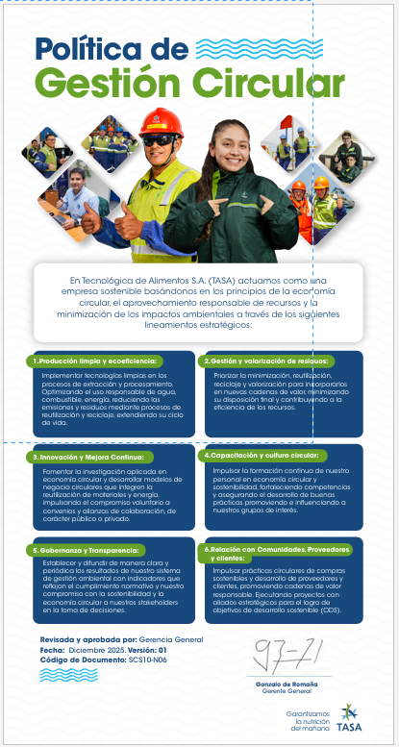 Imagen Referencial | 2 | S/. 159.90 | 5 días útiles | BANNER Material: Banner 12oz Medida: 2.90 x 2.00 mt Calidad 1440dpi Presentacion: Fill grupal *Incluye impresión full color por 1 lado *Arte y diseño facilitado por el cliente | S/. 319.80 |  | Kl graphic | 2 Banner 12 onz 2.90 x 2.00 con espacio=======s/138.00 incl igv |  |  | S/. 70.00 | 108 | S/. 75.60 | S/. 151.20 | S/. 145.60 | 2 | S/. 0.00 | S/. 20.00 | S/. 311.20 |  | S/. 0.00 | 1 | 1 | 1 | S/. 0.00 | S/. 0.00 | S/. 4.67 | S/. 315.87 | S/. 157.93 | S/. 28.43 | S/. 186.36
2 | SERV. DE MOVILIDAD A CALLAO |  |  | 1 | S/. 90.00 | 1 días útiles | ENVIO A CALLAO Servicio de envio con movilidad a Callao con motorizado (entrega en puerta) | S/. 90.00 |  |  |  | 3.96 |  |  |  |  |  |  |  |  |  |  |  |  |  |  |  |  |  |  |  |  |  |  | S/. 0.00 | S/. 0.00 | S/. 0.00 | S/. 0.00 | S/. 0.00 | S/. 0.00 | #DIV/0! | #DIV/0!
 |  |  |  |  |  |  | SUB TOTAL | S/. 409.80
 |  |  |  |  |  |  | IGV | S/. 57.56
 |  |  |  |  |  |  | TOTAL | S/. 377.36

COTIZACIÓN PROPUESTA_TASA_LIBRETAS_30.04.26 |  |  |  |  |  |  |  |  |  | MARGEN GANANCIA, MIN. - S/.150 - PARA PEDIDOS POCOS COMO 30 -50-100 UNID. DE PRODUCTOS ECONOM. (EJM. LAPICEROS, LLAVEROS PLASTICOS) PROMEDIA - S/.400 A 500 - PARA PEDIDOS MAS DE 150 UNID DE PRODCUCTOS COSTO MEDIO-ALTO (EJM. LAPICEROS METALICOS)
Nº | Cód. Artíc. | Artículo | Foto | Cant. | Costo Uni. (S/.) NO. IGV | Tiempo Entrega | Detalles | Costo Total (S/.) NO. IGV | San Borja CREDITO 30 días | proveedor | Cod. Prod. Prov. | Obseraciones | costo $ | COSTO S/. | % | Resultado | Margen | Total | Cantidad | Costo MUESTRA Unidad | Movilidad | Total Producto | Tipo de Impresión | Costo impresión | Cant Color | Cant Lados | Cantidad por Millar | Costo Impresión | Empaq | Seguro CRT | Total | Costo S/. Sin IGV | I.G.V | TOTAL
1 | COIT-NB-110 | BLOCK ECOLOGICO CON POST IT Y LAPICERO | Imagen Referencial | 25 | S/. 16.99 | 5 a 7 días útiles | BLOCK ECOLOGICO CON POST IT Y LAPICERO Material: Cartón reciclado Medida: 14.5 x 10.4 cm (Aprox.) Incluye: 70 hojas de notas papel (Aprox.), 1 block de 25 hojas amarillas sticky notes, 1 block de 25 hojas amarillas sticky notes, 4 block de 25 banderines post it de colores y 1 lapicero ecológico Color: Azul Presentacion: Bolsita individual *Incluye 1 logo a 1 color por 1 lado *Arte y diseño facilitado por el cliente | S/. 424.75 |  | I-TEC / CKI | NB-110 / 4887 | I-TEC >12 a S/. 3.90 C/U +IGV / CKI S/. 3.10 C/U Incluido IGV |  | S/. 3.90 | 150 | S/. 5.85 | S/. 146.25 | S/. 9.75 | 25 | S/. 19.50 | S/. 60.00 | S/. 323.25 | Ruben Cel. 959 793 415 21 a S/. 50 +IGV / HUGO Cel. 987109882 21 a S/. 50 +IGV / WE CREATE Cel.963258869 Precio ref. 21 a S/.50 +IGV 1 logo 1 color | S/. 60.00 | 1 | 1 | 1 | S/. 60.00 | S/. 3.50 | S/. 7.74 | S/. 394.49 | S/. 15.78 | S/. 2.84 | S/. 18.62
 |  |  |  |  |  |  | SUB TOTAL | S/. 424.75
 |  |  |  |  |  |  | IGV | S/. 76.45
 |  |  |  |  |  |  | TOTAL | S/. 501.20

COTIZACIÓN PROPUESTA_TASA_LIBRETAS_29.04.26 |  |  |  |  |  |  |  |  |  | MARGEN GANANCIA, MIN. - S/.150 - PARA PEDIDOS POCOS COMO 30 -50-100 UNID. DE PRODUCTOS ECONOM. (EJM. LAPICEROS, LLAVEROS PLASTICOS) PROMEDIA - S/.400 A 500 - PARA PEDIDOS MAS DE 150 UNID DE PRODCUCTOS COSTO MEDIO-ALTO (EJM. LAPICEROS METALICOS)
Nº | Cód. Artíc. | Artículo | Foto | Cant. | Costo Uni. (S/.) NO. IGV | Tiempo Entrega | Detalles | Costo Total (S/.) NO. IGV | San Borja CREDITO 30 días | proveedor | Cod. Prod. Prov. | Obseraciones | costo $ | COSTO S/. | % | Resultado | Margen | Total | Cantidad | Costo MUESTRA Unidad | Movilidad | Total Producto | Tipo de Impresión | Costo impresión | Cant Color | Cant Lados | Cantidad por Millar | Costo Impresión | Empaq | Seguro CRT | Total | Costo S/. Sin IGV | I.G.V | TOTAL
1 | COCH-BF537 | LIBRETA CON LAPICERO | 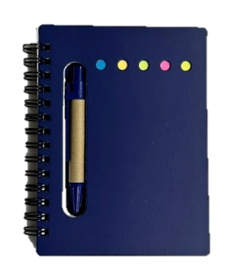 Imagen Referencial | 50 | S/. 10.90 | 5 a 7 días útiles | LIBRETA CON LAPICERO Material: Plastificado Medidas: 14 x 10.5 cm (Aprox.) Descripción: Libreta ecológica plastificada que contiene 5 tacos post it de diferentes colores, 80 hojas rayadas y un lapicero ecológico. Colores: Azul Presentacion: Bolsita individual *Incluye 1 logo a 1 color por 1 lado *Arte y diseño facilitado por el cliente | S/. 545.00 | La cantidad minima es de 50 und. | CHIPER | BF537 | 50 a S/. 380 incluido IGV Cantidad minima 50 und. |  | S/. 3.30 | 100 | S/. 3.30 | S/. 165.22 | S/. 6.61 | 50 | S/. 13.22 | S/. 60.00 | S/. 403.65 | Ruben Cel. 959 793 415 50 a S/. 80 +IGV / HUGO 50 und a S/.70 +IGV / WE CREATE Cel.963258869 50 a S/.70 +IGV 1 logo 1 color | S/. 90.00 | 1 | 1 | 1 | S/. 90.00 | S/. 3.50 | S/. 9.94 | S/. 507.10 | S/. 10.14 | S/. 1.83 | S/. 11.97
2 | COIT-NB-110 | BLOCK ECOLOGICO CON POST IT Y LAPICERO | 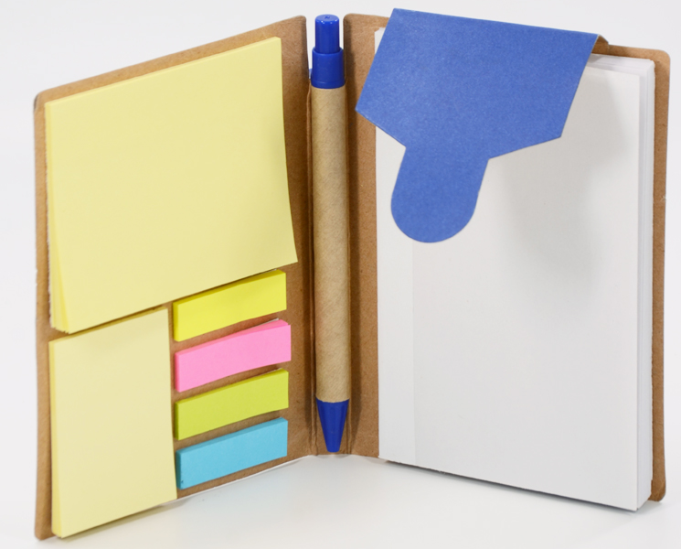 Imagen Referencial | 21 | S/. 16.99 | 5 a 7 días útiles | BLOCK ECOLOGICO CON POST IT Y LAPICERO Material: Cartón reciclado Medida: 14.5 x 10.4 cm (Aprox.) Incluye: 70 hojas de notas papel (Aprox.), 1 block de 25 hojas amarillas sticky notes, 1 block de 25 hojas amarillas sticky notes, 4 block de 25 banderines post it de colores y 1 lapicero ecológico Color: Azul Presentacion: Bolsita individual *Incluye 1 logo a 1 color por 1 lado *Arte y diseño facilitado por el cliente | S/. 356.79 |  | I-TEC / CKI | NB-110 / 4887 | I-TEC >12 a S/. 3.90 C/U +IGV / CKI S/. 3.10 C/U Incluido IGV |  | S/. 3.90 | 150 | S/. 5.85 | S/. 122.85 | S/. 9.75 | 21 | S/. 19.50 | S/. 60.00 | S/. 284.25 | Ruben Cel. 959 793 415 21 a S/. 50 +IGV / HUGO Cel. 987109882 21 a S/. 50 +IGV / WE CREATE Cel.963258869 Precio ref. 21 a S/.50 +IGV 1 logo 1 color | S/. 60.00 | 1 | 1 | 1 | S/. 60.00 | S/. 3.50 | S/. 6.96 | S/. 354.71 | S/. 16.89 | S/. 3.04 | S/. 19.93
3 | COTP | CUADERNO PP ESPIRAL A5 | 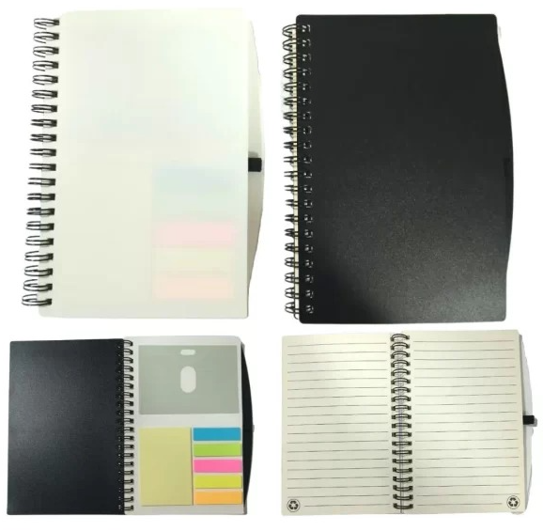 Imagen Referencial | 21 | S/. 18.99 | 5 a 7 días útiles | CUADERNO PP ESPIRAL A5 Material: PVC Medida: 17.8 x 12.5cm (Aprox.) 70 Hojas rayadas color crema, Porta tarjetas, Sujetador de lapicero, 5 bandarines de colores, Post it de amarillo 25 hojas y Anillado Doble ring Color: Negro y Blanco Presentacion: Bolsita individual *Incluye 1 logo a 1 color por 1 lado *Arte y diseño facilitado por el cliente | S/. 398.79 | No hay en azul solo en negro y blanco | TIENDA PUBLICITARIA | Sin cod | 21 a S/. 5.66 C/U Incluido IGV |  | S/. 4.92 | 135 | S/. 6.64 | S/. 139.53 | S/. 11.57 | 21 | S/. 23.13 | S/. 60.00 | S/. 326.02 | Ruben Cel. 959 793 415 21 a S/. 50 +IGV / HUGO Cel. 987109882 21 a S/. 50 +IGV / WE CREATE Cel.963258869 Precio ref. 21 a S/.50 +IGV 1 logo 1 color | S/. 60.00 | 1 | 1 | 1 | S/. 60.00 | S/. 3.50 | S/. 7.79 | S/. 397.31 | S/. 18.92 | S/. 3.41 | S/. 22.33
4 | COEF-R-9114 | LIBRETA ECOLOGICA CON RULETA PARA FECHA | 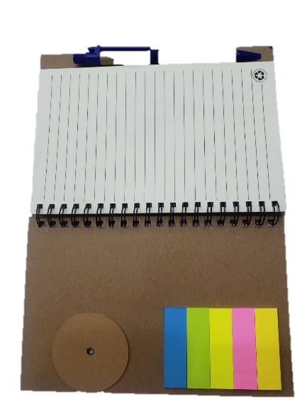 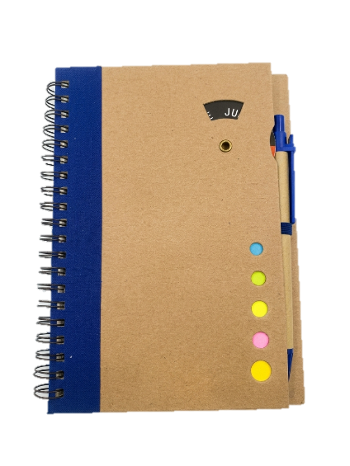 Imagen Referencial | 21 | S/. 20.49 | 5 a 7 días útiles | LIBRETA ECOLOGICA CON RULETA PARA FECHA Material: Cartón reciclado Medidas: 18 x 13 cm (Aprox.) Incluye: 1 lapicero ecológico, 5 post it pequeños de diferentes colores, ruleta giratoria en la tapa para señalar el día de la semana y 70 hojas ecológicas rayadas. Colores: Azul Presentacion: Bolsita individual *Incluye 1 logo a 1 color por 1 lado *Arte y diseño facilitado por el cliente | S/. 430.29 |  | EYF / PUBLITRADE | R-9114 / R9114 | EYF Stock Azul 110 und. 21 a S/. 5.50 +IGV / PUBLITRADE Stock Azul 378 und. 21 a S/. 5.50 +IGV |  | S/. 5.50 | 130 | S/. 7.15 | S/. 150.15 | S/. 12.65 | 21 | S/. 25.30 | S/. 60.00 | S/. 350.95 | Ruben Cel. 959 793 415 21 a S/. 50 +IGV / HUGO Cel. 987109882 Precio ref. 21 a S/. 50 +IGV / WE CREATE Cel.963258869 Precio ref. 21 a S/.50 +IGV 1 logo 1 color | S/. 60.00 | 1 | 1 | 1 | S/. 60.00 | S/. 3.50 | S/. 8.29 | S/. 422.74 | S/. 20.13 | S/. 3.62 | S/. 23.75

